MAYO
1 | CO-PM-ECO- 13 | NOTEBOOK |  | 25 | S/. 17.95 | 5 a 7 dias utiles | NOTEBOOK Descripción: Libreta Ecologica anillada , 60 hojas blancas rayadas , Incluye 1 lapicero ecológico Medidas : 13x18 cm aprox. Colores:Naranja Presentación:Grupal *Incluye 1 logo a full color a un lado *Diseño o arte facilitado por el cliente | S/. 448.75 |  | PROMO MERCH /PROMOS PERU/ WORLD IMPORTS TIENDA PUBLICITARIA EYF |  | COSTO *mas de 50 y menos de 500 und=5.00 *Mas de 500=S/4.80 SIN IGV CIENTO: S/5.2 MILLAR: S/ 5.00 CIENTO: 5.10 MILLAR: 5.00 INCL IGV |  | 6.8 | 60 | S/. 4.08 | S/. 102.00 | S/. 10.88 | 25 | S/. 6.80 | S/. 70.00 | S/. 348.80 | WILFREDO TAMPOGRAFIA | S/. 85.00 | 1 | 1 | 1 | S/. 85.00 | S/. 5.00 | S/. 4.39 | S/. 443.19 | S/. 17.73 | S/. 3.19 | S/. 20.92

COTIZACIÓN PROPUEST_ACCESO CREDITICIO S.A. _04.05.26 |  |  |  |  |  |  |  |  | Callao 50/50 | MARGEN GANANCIA, MINIMA - S/.150 - PARA PEDIDOS POCOS COMO 30 -50-100 UNID. DE PRODUCTOS ECONOMICOS (EJM. LAPICEROS, LLAVEROS PLASTICOS) PROMEDIA - S/.400 A 500 - PARA PEDIDOS MAS DE 150 UNID DE PRODCUCTOS COSTO MEDIO-ALTO (EJM. LAPICEROS METALICOS)
N° | Cód. Artíc. | Artículo | Foto | Cant. | Costo uni. NO IGV (S/.) | Tiempo Entrega | Detalles | Costo TOTAL NO IGV (S/.) | 30 + igv | proveedor | Cod. Prod. Prov. | Obseraciones | costo $ | COSTO S/. | % | Resultado | Margen | Total | Cantidad | Costo MUESTRA Unidad | Movilidad | Total Producto | Tipo de Impresión | Costo impresión | Cant Color | Cant Lados | Cantidad por Millar | Costo Impresión | Empaq | Seguro CRT | Total | Costo S/. Sin IGV | I.G.V | TOTAL
1 | CO-PM-ECO- 13 | NOTEBOOK A5 | 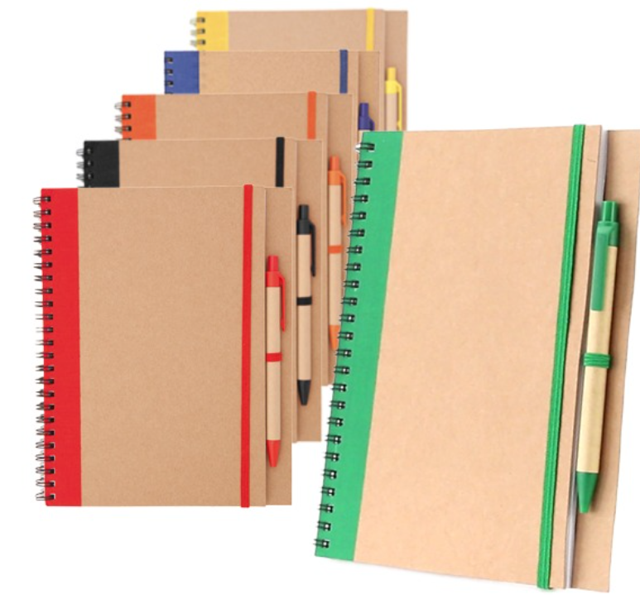 | 25 | S/. 17.95 | 5 a 7 dias utiles | NOTEBOOK A5 Descripción: Libreta Ecologica anillada , 60 hojas blancas rayadas , Incluye 1 lapicero ecológico Medidas : 13x18 cm aprox. Colores:Naranja Presentación:Grupal *Incluye 1 logo a full color a un lado *Diseño o arte facilitado por el cliente | S/. 448.75 |  | PROMO MERCH /PROMOS PERU/ WORLD IMPORTS TIENDA PUBLICITARIA EYF |  | COSTO *mas de 50 y menos de 500 und=5.00 *Mas de 500=S/4.80 SIN IGV CIENTO: S/5.2 MILLAR: S/ 5.00 CIENTO: 5.10 MILLAR: 5.00 INCL IGV |  | 4.5 | 122 | S/. 5.49 | S/. 137.25 | S/. 9.99 | 25 | S/. 4.50 | S/. 100.00 | S/. 354.25 | WILFREDO TAMPOGRAFIA | S/. 85.00 | 1 | 1 | 1 | S/. 85.00 | S/. 5.00 | S/. 4.44 | S/. 448.69 | S/. 17.95 | S/. 3.23 | S/. 21.18
2 | PAD MOUSE SILICONA-ERGONOMICO |  | 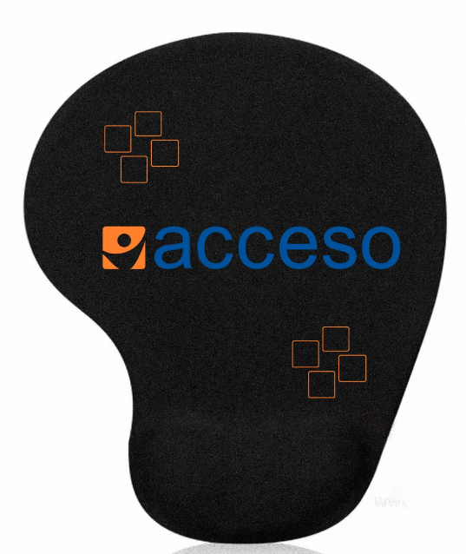 Imagen referencial | 25 | S/. 25.25 | 5 - 7 dias utiles | PAD MOUSE SILICONA-ERGONOMICO Medidas: 21 x 25 cm. aprox Descripción: Pad mouse, interior de silicona, base antideslizante de silicona negra Superficie cubierta de nylon. Colores: Azul, rojo y negro. Presentacion: Caja grupal, no bolsa individual *Incluye 1 logo a full color a un lado *Arte y diseño facilitado por el cliente. | S/. 631.25 |  | TIENDA PUBLICITARIA | MOUSE PAD DE SILICONA CON BASE ANTIDESLIZANTE | 11.8 INCL IGV |  | S/. 11.00 | 50 | S/. 5.50 | S/. 137.50 | S/. 16.50 | 25 | S/. 11.00 | S/. 100.00 | S/. 523.50 | WILFREDO 1000 und:900 500 und:450 100 und:90 +IGV | S/. 96.00 | 1 | 1 | 1 | S/. 96.00 | S/. 5.00 | S/. 6.25 | S/. 630.75 | S/. 25.23 | S/. 4.54 | S/. 29.77

